Přihláška
KLUB CHOVATELŮ ZEBŘIČEK ČESKÉ REPUBLIKY Z.S. |  |  | PŘIHLÁŠKA NA XVIII. KLUBOVOU VÝSTAVU
 |  |  | Klubu chovatelů zebřiček ČR z.s.
 |  |  | 9. - 10.11.2019 v Dašicích
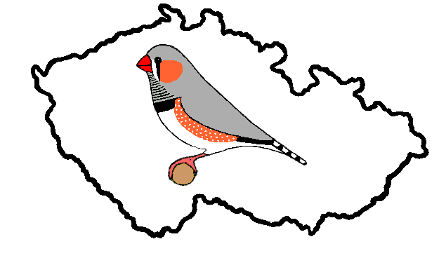
 |  | Chovatel:
 |  | Adresa:
 |  | Telefon:

Výst. tř. | Pohl. | Barva - kresba |  | Číslo kroužku | Kol. | Pár

Datum: |  |  | Podpis:

Přihlášku zašlete na adresu: Jiří Felt, Podhořice 13, 583 01, Chotěboř
Tel: 723 996 626, email: leafeltova@gmail.com

